Подсказка по социальной карте
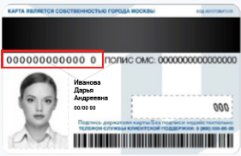

Подсказка для нового образца социальной карты жителя Москвы

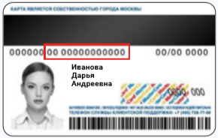

Подсказка для старого образца социальной карты жителя Москвы

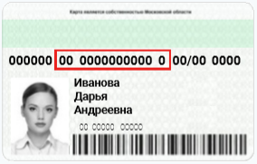

Подсказка для социальной карты жителя Московской области

